表紙
山口県折込部数表

 | 2026 年 4 月 改定版

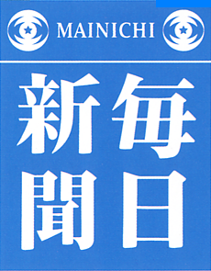
 |  | ㈱毎日メディアサービス山口

 |  |  | http：//www.mainichi-orikomi.net
 |  |  | 本 社 〒751-0817 山口県下関市一の宮卸本町2-3
 |  |  | Tel 083-229-5600 Fax 083-229-5700

 |  | 山口支社 〒759-0132 宇部市山中字甲石700-22 | tel 0836-62-5680 fax 62-5651
 |  | 周南支社 〒745-0861 周南市新地3-1-45 | tel 0834-32-3750 fax 32-3775
 |  | 萩営業所 〒758-0073 萩市河添85 | tel 0838-24-3366 fax 24-3367

地図
営業エリア
下関本社
島根県
山口支社

周南支社

阿武郡
阿武町

広島県

萩市

長門市

広島県
大竹市

美祢市
山口市
岩国市
下関市
山口市
玖珂郡
和木町

周南市

山陽
小野田市
宇部市
防府市

下松市
柳井市
光市

大島郡
周防大島町
熊毛郡
田布施町
熊毛郡
平生町

福岡県
熊毛郡
上関町

